企画書
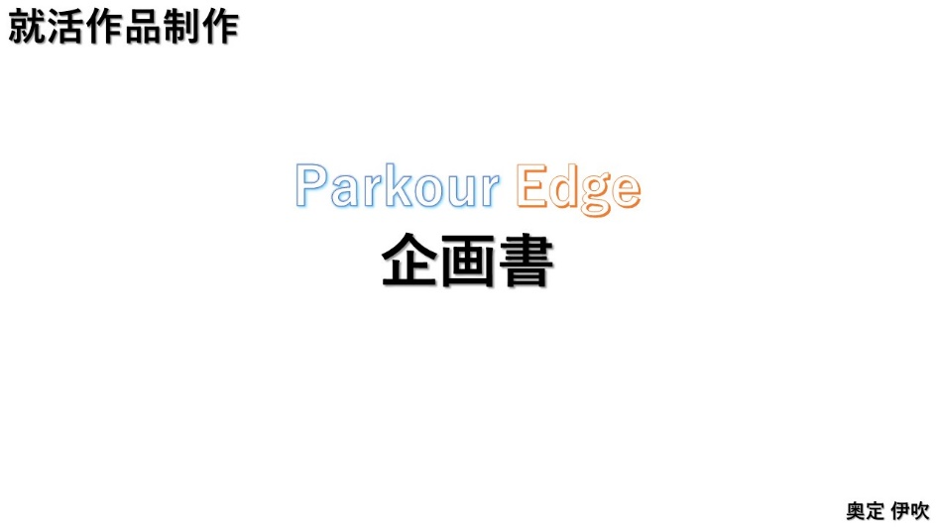
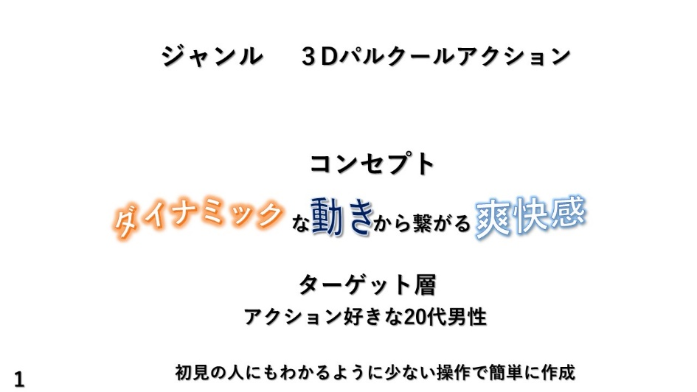
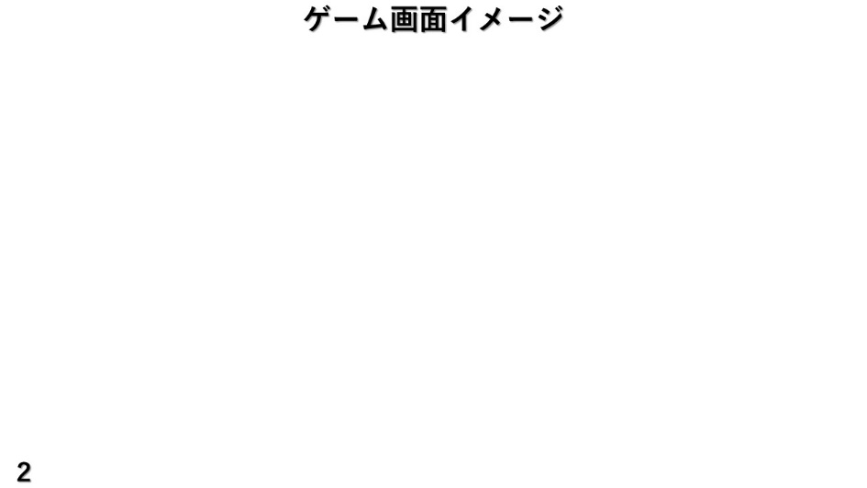
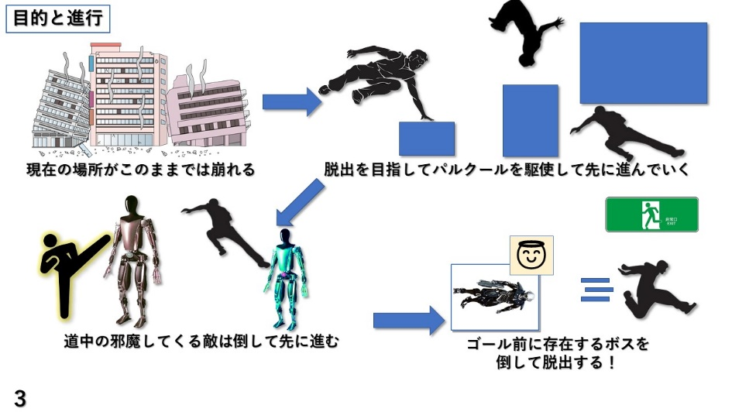
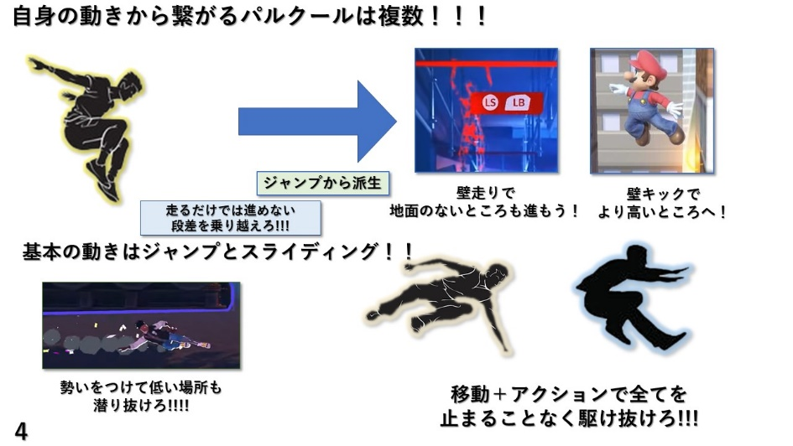
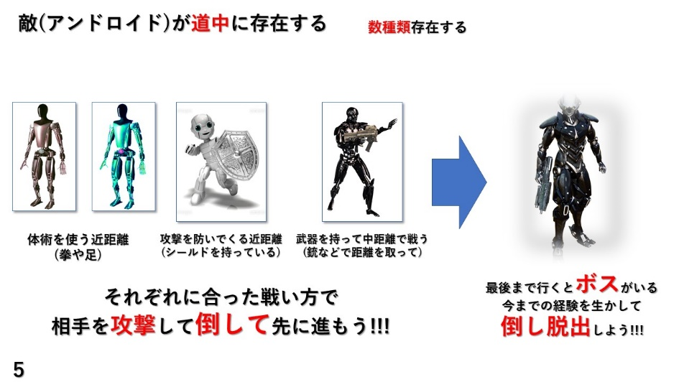
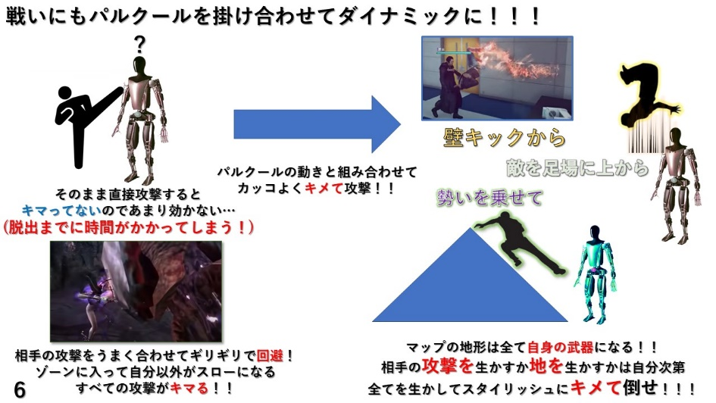
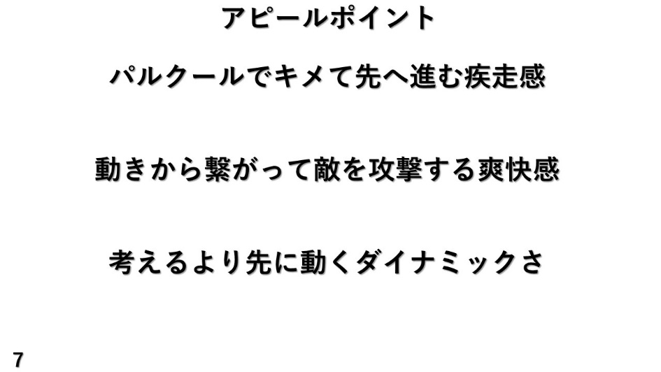
企画書内容
目次に戻る

プレイヤー
 | プレイヤー
目次に戻る
 |  | 動作
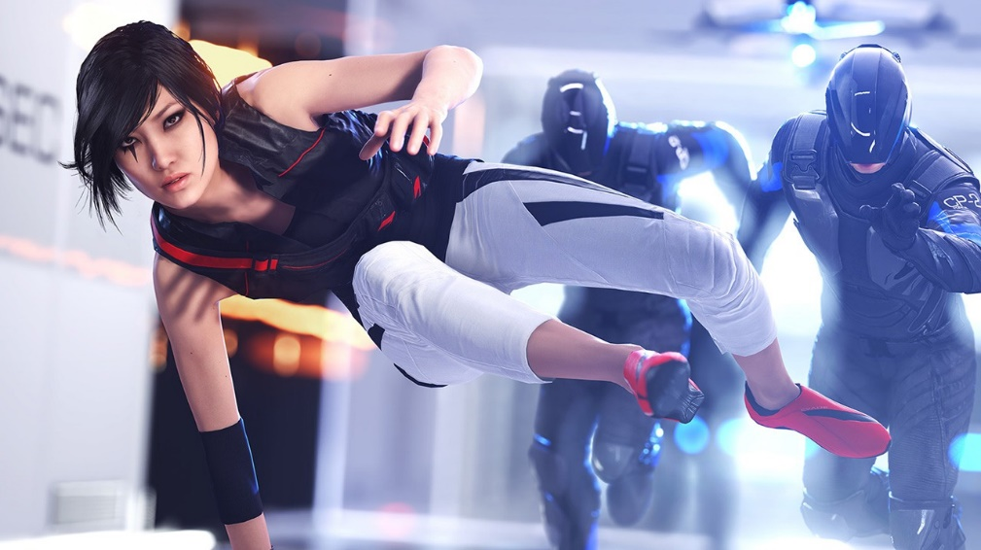
 |  | 動き | 概要 | モデル
 |  | 移動 | 常に走り。左スティックの傾ける向きで。
 |  | ジャンプ | 跳ぶ。
 |  | スライディング | 走りの勢いで滑る。徐々に減速
 |  | 壁キック | ジャンプから派生。壁を蹴って上と反対側に飛ぶ
 |  | 通常攻撃 | 蹴る。当たると跳びあがる
 |  | 通常派生攻撃 | もう一度上から攻撃する
 |  | 壁キック派生攻撃 | 近くの敵にロックオンしてライダーキック
 |  | 壁キック派生溜め攻撃 | 周囲を見渡して狙った敵にロックオン
 |  | ジャンプ派生攻撃 | ジャンプから派生。足を回して回転蹴り
 |  | スライディング派生攻撃 | スライディングから派生
モデル
パルクールをして先に進んでいくので 身軽な服装で作成する。 人間

